상품제안서
자이글 슈퍼 ZG-SP4011 | 상품코드: S13110

 |  |  |  |  |  |  | 02-713-8555 | www.synergygift.co.kr
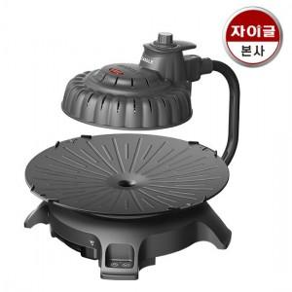

【상세/제작정보】 | 스티커제작 및 부착가능 / 고객센터 문의

【인쇄/포장옵션】 | / 시판박스

【공급단가】 | 수량 | 5~ | 10~ | 50~ | 100~ | 500~
*VAT별도 | 단가 | 122,720원 | 118,180원 | 113,630원 | 109,090원 | 106,360원

【상품 URL】 | https://www.synergygift.co.kr:443/src/goods_detail.php?gdno=18689

